关系图
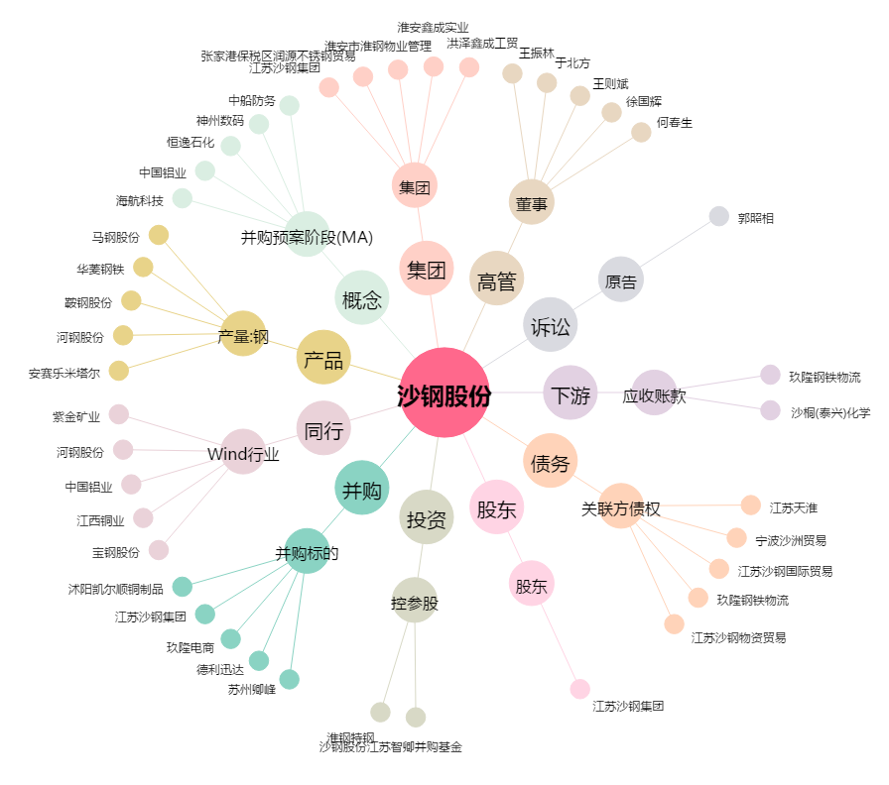
沙钢股份[002075.SZ] - 关系概览图

